Hoja1
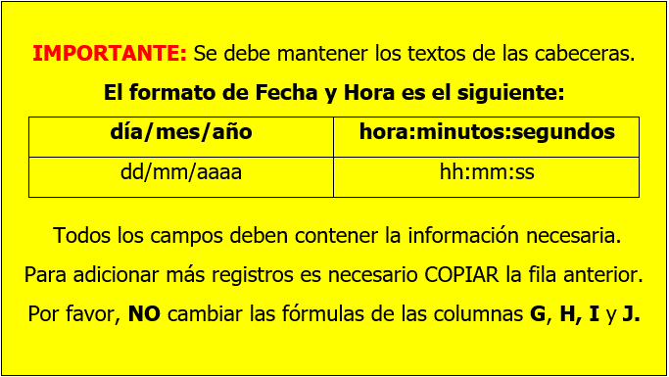
Parametro | Unidad | Laboratorio_propio | CAfluente | Fecha_afluente | Hora_afluente | Parametro_id | Laboratorio_id | Fecha | Hora
Solidos disueltos totales | mg/l | NO | 3.5 | 01/12/2012 | 8:05:00 | 3 | 0 | 2012-12-01 | 08:05:00
Solidos disueltos totales | mg/l | SI | 3.4 | 02/12/2012 | 8:06:00 | 3 | 1 | 2012-12-02 | 08:06:00
Aceites y Grasas | mg/l | NO | 4.1 | 03/12/2012 | 8:07:00 | 4 | 0 | 2012-12-03 | 08:07:00
Oxigeno disuelto | mg/l | SI | 6.2 | 04/12/2012 | 8:08:00 | 10 | 1 | 2012-12-04 | 08:08:00

